Hoja1
2024-01-19

LA PAZ 28 - HAEDO 4460-2005
BUENOS AIRES luquearti@gmail.com
____________________________________________________________________________________
 | GANCHO "J"
 | C/ accesorios
 | Zincados
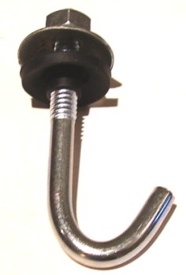

GANCHO "J" C/ACCESORIOS COMPLETO
COD. | MEDIDA | PRECIO
GANJ-50 | 1/4 X 50 | 94.94
GANJ-60 | 1/4 X 60 | 101.65
GANJ-70 | 1/4 X 70 | 106.44
GANJ-80 | 1/4 X 80 | 111.72
GANJ-90 | 1/4 X 90 | 116.99
GANJ-100 | 1/4 X 100 | 123.70
GANJ-110 | 1/4 X 110 | 134.25
GANJ-120 | 1/4 X 120 | 151.51
GANJ-160 | 1/4 X 160 | 177.41

 | PRECIO POR C/U
 | ENVASE POR 100 UNIDADES

 | N

